关系图
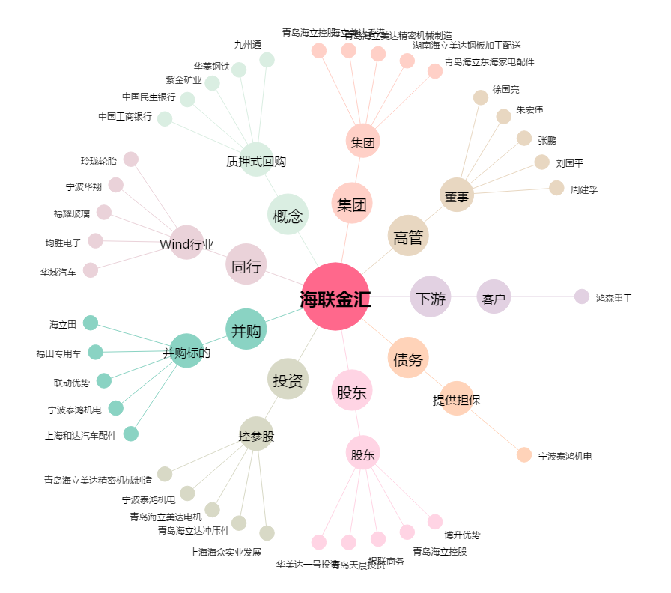
海联金汇[002537.SZ] - 关系概览图

